상품제안서
테팔 WMF 컬트 1구 인덕션 레인지_1552 | 상품코드: F29558

 |  | 02-412-0044 | www.easy1.co.kr
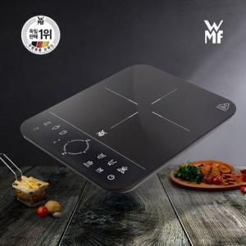

【상세/제작정보】 | 1. wmf 정품 인덕션입니다. 2. 가성비, 만족도가 매우 높습니다. 3. 주부님들이 좋아하시는 상품입니다.

【인쇄/포장옵션】 | / 포장불가능

【공급단가】 | 수량
*VAT별도 | 단가

【상품 URL】 | https://easy1.co.kr:443/src/goods_detail.php?gdno=29558

